≪交付決定後≫（対象経費内訳書）
第４号様式の３（第１１条関係）
中小企業蓄電池導入補助金 補助対象経費内訳書（実績）

申 請 者 |  | 0
設置事業所・店舗 |  | 0 |  |  |  | （単位 円）

経費区分 | 内 訳 |  | 単 価 | 数量 | 金額（税抜き）

設 備 費 |  |  |  |  | 0
 |  |  |  |  | 0
 |  |  |  |  | 0
 |  |  |  |  | 0
 |  |  |  |  | 0
 |  |  |  |  | 0
 |  |  |  |  | 0
 |  |  |  |  | 0
 |  |  |  |  | 0
 |  |  |  |  | 0
 |  |  |  |  | 0
 |  |  |  |  | 0
 |  |  |  |  | 0
工 事 費 |  |  |  |  | 0
 |  |  |  |  | 0
 |  |  |  |  | 0
 |  |  |  |  | 0
 |  |  |  |  | 0
 |  |  |  |  | 0
 |  |  |  |  | 0
 |  |  |  |  | 0
 |  |  |  |  | 0
 |  |  |  |  | 0
賃 借 料 |  |  |  |  | 0
 |  |  |  |  | 0
 |  |  |  |  | 0
そ の 他 |  |  |  |  | 0
 |  |  |  |  | 0
 |  |  |  |  | 0
合 計 |  |  |  |  | 0
第１号様式の５（第８条関係）
※消費税及び地方消費税は補助対象外であるため、計上しないこと。

【第３次募集分】

貼付台紙（支払いが分かる書類）
【添付台紙①】支払いが分かる書類

申請者 ： | 0

添付欄

※貼り付けた上、はがれないように
上部をテープで固定してください。
請求書・見積書等のＡ４サイズの
書類は別紙として添付してください。
電子申請の場合、ＰＤＦ形式にて
提出可能です。

＜留意事項＞ ・以下の書類を添付してください 〇領収書の写し 〇請求書や見積書等の内訳が証明できる書類の写し ※画像を貼り付ける場合、数字等がはっきりと確認できる大きさと解像度でお願いします。

添付台紙（通帳写し）
【添付台紙②】振込先口座を確認できる書類（通帳の写し）

申請者 ： | 0

通帳の写し添付欄（オモテ面）

実績報告書兼請求書の
振込先の口座名義（漢字）は、
ここを転記してください。

※貼り付けた上、はがれないように
上部をテープで固定してください。

通帳の写し添付欄（表紙裏面見開き１・２ページ）

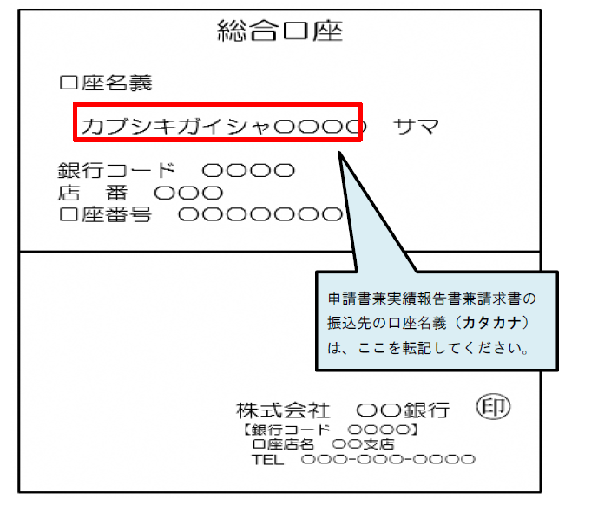

※電子通帳などで、紙媒体の通帳がない場合は、電子通帳等の画面等の写しを提出してください。
当座口座で紙媒体の通帳がない場合も、電子通帳等(銀行名・支店名・預金種別・口座番号・
口座名義が記載)の写しを提出してください。
※画像を貼り付ける場合、数字等がはっきりと確認できる大きさと解像度でお願いします。

貼付台紙（リース関係書類）
【添付台紙③】リース等契約終了後に所有権が申請者に移転しない
ことが分かる資料
申請者 ： | 0

添付欄

※貼り付けた上、はがれないように
上部をテープで固定してください。

＜留意事項＞ ・以下の書類を添付してください 〇リース契約書等（所有権が申請者に移転しないことが分かる資料）の写し ※画像を貼り付ける場合、数字等がはっきりと確認できる大きさと解像度でお願いします。

